着手関係書類（工事 請負金額500万円以上）
着手関係提出書類について
※下記の書類は、代表者印を必要としません。住所、会社名、代表者名の記入をお願いします。
（工事１：請負金額５００万円以上）
１ 課税事業者届出書
・受注者の部分に住所、会社名、代表者氏名を記入（ゴム印でも結構です。）してください。
・当工事の工期を含んだところの課税（免税）期間を記載してください。
・工期により課税期間が複数にわたる等の理由で用紙が不足する場合は、コピーしてご使用くだ
さい。
２ 誓約書 （指示があった場合に限る） |  | ※ 競争入札参加有資格者名簿の登録（指名願い）を
・誓約書の記載内容を熟読のうえ、住所、氏名又名称（会社名）、代表者資格、氏名を記入（ゴム |  | 田川広域水道企業団で行った方は、申請時に提出済みのため
印でも結構です。）してください。 |  | 誓約書の提出は不要です。
３ 工事着手届
・受注者の部分に住所、会社名、代表者氏名を記入（ゴム印でも結構です。）してください。
４ 工事工程表
・受注者の部分に住所、会社名、代表者氏名を記入（ゴム印でも結構です。）してください。
・工程内容を記載してください。
・この工程表は工事担当者に提出する工程表とは別に必要ですのでご注意ください。
５ 現場代理人及び主任技術者等配置通知書 |  | ※ 雇用保険被保険者証等の写しのマスキング例
・受注者の部分に住所、会社名、代表者氏名を記入（ゴム印でも結構です。）してください。 |  |  |  | 表面
・建設業の許可業種、番号、許可（更新）年月日を記載してください。
・現場代理人の氏名を記載してください。
・主任技術者の氏名を記載し、取得している資格の名称、取得年月日、番号を記載してください。
・主任技術者の資格及び貴社との雇用関係を証する書面（雇用保険被保険者証等）の写しをあわ
せて提出してください。
※ 令和7年12月2日以降、従来の健康保険証はマイナ保険証に移行されたため、雇用関係を証する書面として使用
できません。また、マイナ保険証は、雇用関係を証する書面にはあたりません。 |  | 表面 | 裏面
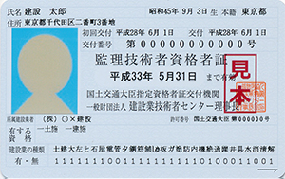
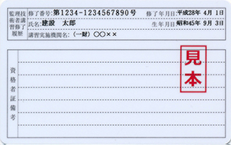
※ 雇用関係を証する書面には、雇用保険被保険者証（雇用保険被保険者資格取得等確認通知書）、監理技術者
資格者証、健康保険・厚生年金保険被保険者標準報酬決定通知書、賃金台帳等があります。
※ 雇用保険被保険者証等の写しをとる際には、被保険者記号・番号及び保険者番号、本人の住所等、雇用関係
の確認に不要な事項にはマスキングを施してコピーするか、写しの該当部分を塗抹してください。
６ 建設業退職金共済組合証紙購入状況報告書
・工事契約締結後1ヶ月以内にご提出ください。
７ 建設リサイクル法に関する書類
・この工事が建設リサイクル法に該当する場合は、「通知書【様式１～２】を提出してください。
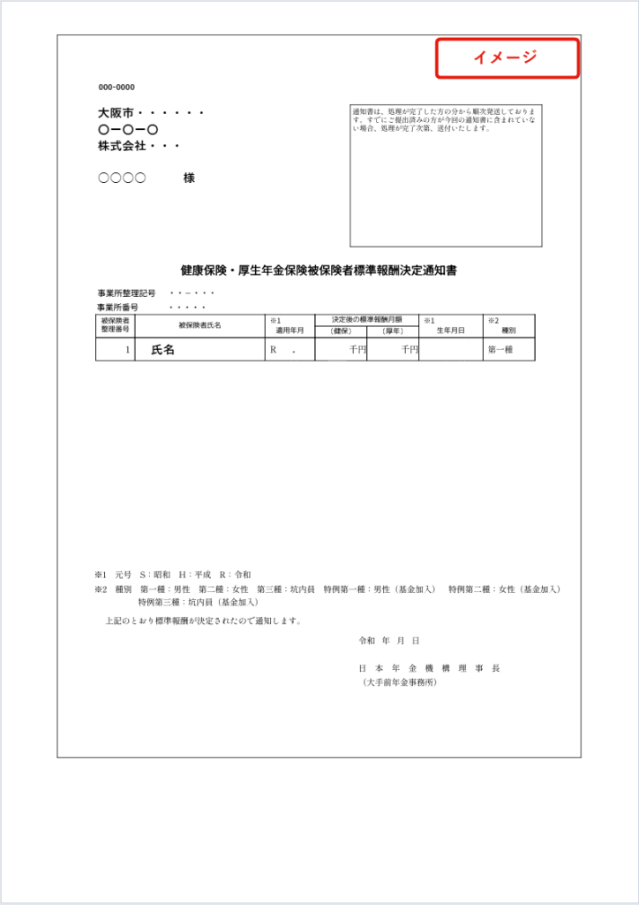
※各提出書類の記載を誤った場合、修正液等は使用しないで下さい。訂正印を押すか、総務課契約管理係まで
ご連絡ください。
※請負金額が５００万円以上の契約については、コリンズへの登録が必要です。

工期又は請負代金の額に影響を及ぼす事象に関する情報の通知について

建設業法（昭和２４年法律第１００号）の改正に伴い、落札者（随意契約の場合にあっては、契約
の相手方）は、その請け負う建設工事について、工期又は請負代金の額に影響を及ぼす事象（※）が
発生するおそれがあると認めるときは、請負契約を締結するまでに、発注者に対して、その旨を当該
事象の状況の把握のため必要な情報と併せて通知しなければならないこととされていますので、ご留
意ください。

※建設業法施行規則第１３条の１４第２項で定める工期又は請負代金の額に影響を及ぼす事象
・主要な資機材の供給の不足若しくは遅延又は資機材の価格の高騰
・特定の建設工事の種類における労務の供給の不足又は価格の高騰

〇対象工事 ： 全ての建設工事
〇通知方法 ： 上記の事象に該当する場合は、契約締結日までに、通知書を提出してください。
※通知書様式は、企業団ホームページからダウンロードしてください。
 | https://www.tksk.or.jp （入札情報/入札関連仕様書等/04 契約関係様式）
〇提 出 先 ： 契約担当課
〇適 用 ： 令和７年１月６日以降に請負契約を締結する工事から

【留意事項】
１ 当該通知書は、上記事象の発生するおそれが認められない場合は、提出は不要です。
２ 本通知書を提出する場合は、落札決定（随意契約の場合にあっては、契約の相手方の決定）か
ら契約締結までに提出するものとします。
３ 当該事象の状況の把握のため必要な情報は、落札決定の通知を受けた者が通常の事業活動にお
いて把握でき、メディア記事、資材業者の記者発表あるいは公的主体や業界団体などにより作成
・更新された一定の客観性を有する統計資料等に裏付けられた情報を用いること。（一の資材業
者の口頭のみによる情報など、真偽を確認することが困難である情報は除かれることに留意する
こと。）
４ 本通知書を提出していない場合であっても、本件工事の請負契約の規定に基づき、請負契約の
変更について発注者に対して受注者から協議を申し出ることができます。

工事履行報告書
工 事 履 行 報 告 書 |  |  |  |  |  |  |  |  |  |  |  | ※ 当初契約の内容が表示される。
 |  |  |  |  |  |  |  |  |  |  |  | 工期・契約金額等を変更する必要がある場合は直接入力する。
 | 下記の工事について、中間前払金に係る工事履行状況を報告します。

工 事 名 |  |  |  |  | 0
工 期 |  |  |  |  | 0 |  | ～ |  | 0
報 告 日 付 |  |  |  |  | 令和 | 年 月 日 現在
月 別 |  |  |  | 予定工程 ％ |  |  |  | 実施工程 ％ |  | 作業に要する経費
令和 |  | 年 月 |  |  |  |  | ％ | ％（ ％） |  |  | ％
 |  |  | 月 |  |  |  | ％ | ％（ ％） |  |  | ％
 |  |  | 月 |  |  |  | ％ | ％（ ％） |  |  | ％
 |  |  | 月 |  |  |  | ％ | ％（ ％） |  |  | ％
 |  |  | 月 |  |  |  | ％ | ％（ ％） |  |  | ％
 |  |  | 月 |  |  |  | ％ | ％（ ％） |  |  | ％
 |  |  | 月 |  |  |  | ％ | ％（ ％） |  |  | ％
 |  |  | 月 |  |  |  | ％ | ％（ ％） |  |  | ％
 |  |  | 月 |  |  |  | ％ | ％（ ％） |  |  | ％
 |  |  | 月 |  |  |  | ％ | ％（ ％） |  |  | ％
 |  |  | 月 |  |  |  | ％ | ％（ ％） |  |  | ％
 |  |  | 月 |  |  |  | ％ | ％（ ％） |  |  | ％
(記載欄)

2－67

